OrderPicker-Ori Nabiji

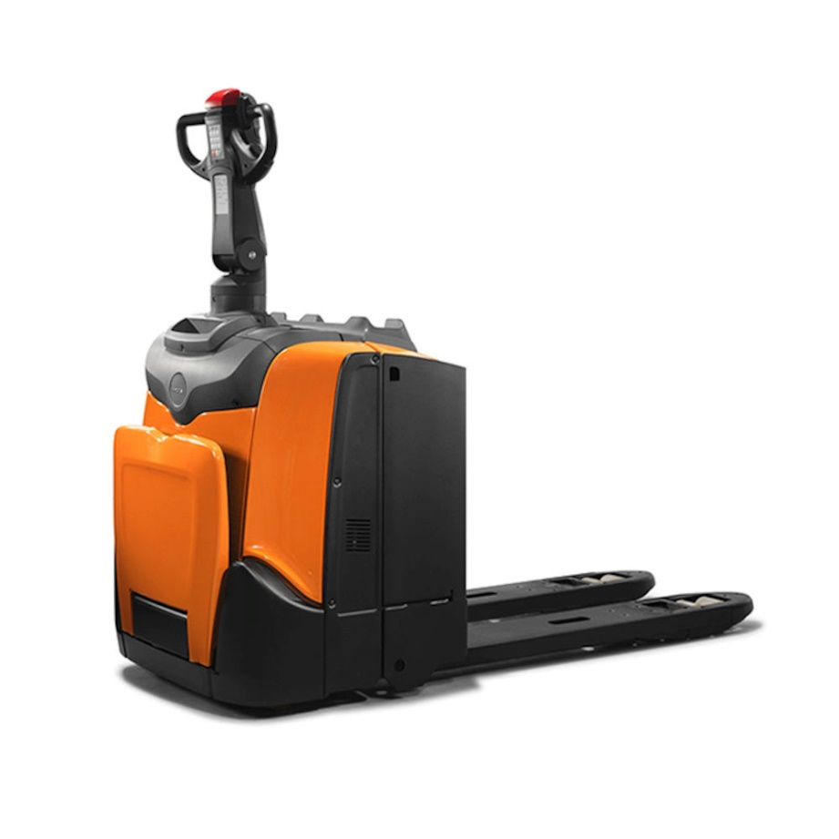

კომპანიის დასახელება: |  |  |  | ტექნიკური მოთხოვნა
საიდენტიფიკაციო კოდი: |  |  |  | რაოდენობა | 3 ერთეული
საკონტაქტო პირი: |  |  |  | Order Picker | ელექტრო
ელ-ფოსტა: |  |  |  | ტვირთამწეობა | 1,500 კგ - 2,000 კგ
ტელ-ნომერი: |  |  |  | ჩანგლების სიგრძე | 1,150 მმ
 |  |  |  | ჩანგლის აწევის სიმაღლე | 100-300 მმ
 |  |  |  | ჩანგლებს შორის დაშორება | 500-550 მმ
 |  |  |  | საზურგე | X
 |  |  |  | ბატარიის ტიპი | Lead Acid / LI-ion

 |  |  |  | * თუ გაქვთ მოთხოვნის შესაბამისი რამდენიმე ვარიანტი შეგიძლიათ შემოგვთავაზოთ სხვადასხვა მოდელი
 |  |  |  | * გთხოვთ დანართ 1-თან ერთად გადმოაგზავნეთ Order Picker-ის ტექნიკური სპეციფიკაცია
 |  |  |  | * გთხოვთ დანართ 1-თან ერთად გადმოაგზავნეთ Order Picker-ის სერტიფიკატი

ბრენდი | მოდელი | წარმოების ქვეყანა | წარმოების წელი | მდგომარეობა | ნამუშევარი საათების რაოდენობა (მეორადის შემთხვევაში) | ბატარიის რესურსი (მეორადის შემთხვევაში) | ბატარიის ტიპი | ფასი | გარანტია | მოწოდების ვადა | შესყიდვის შემდეგი სერვისი

